Sheet1
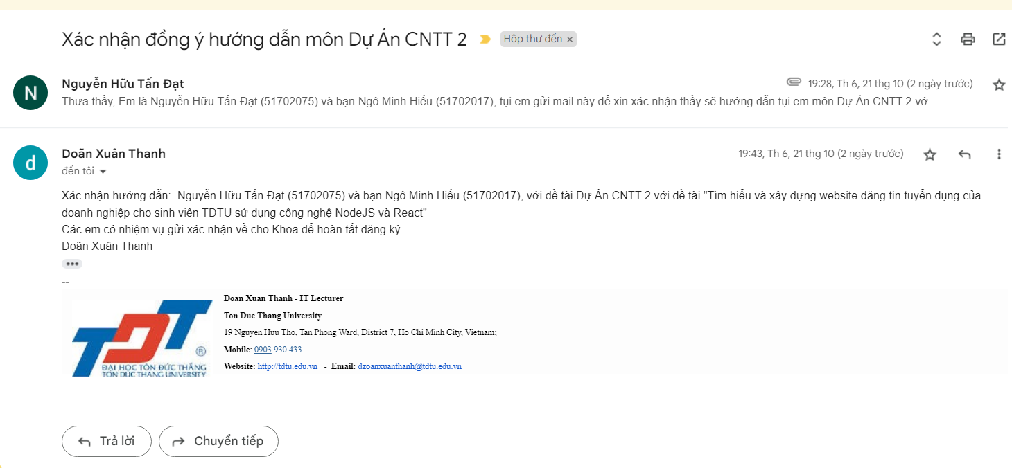
TRƯỜNG ĐẠI HỌC TÔN ĐỨC THẮNG KHOA CÔNG NGHỆ THÔNG TIN
KẾ HOẠCH THỰC HIỆN DỰ ÁN CÔNG NGHỆ THÔNG TIN 2 - ĐỢT 1/2022-2023

 | A. | THÔNG TIN NHÓM SINH VIÊN
 |  | Tên sinh viên 1 (nhóm trưởng): Nguyễn Hữu Tấn Đạt
 |  | MSSV: 51702075 |  |  | Số ĐT: 0776715590
 |  | Tên sinh viên 2: Ngô Minh Hiếu
 |  | MSSV: 51702017 |  |  | Số ĐT: 0961202760
 | B. | THÔNG TIN ĐỀ TÀI
 |  | GV hướng dẫn | Dzoãn Xuân Thanh |  | Số ĐT: 0903 930 433 | Email: dzoanxuanthanh@tdtu.edu.vn
 |  | Tên đề tài: | Tìm hiểu và xây dựng website đăng tin tuyển dụng của doanh nghiệp cho sinh viên TDTU sử dụng công nghệ NodeJS và React
 |  | Ngày bắt đầu: | 2022-10-24 | (15 tuần)

Tuần | KHNH | Từ | Đến | Công việc cần làm | Công việc đã làm | % hoàn thành
1 | 11 | 2022-10-24 | 2022-10-30 | Tìm hiểu công nghệ + Docker : Để đóng gói dự án và có thể đem đi và hoạt động ở bất kì môi trường nào + CI/CD : Để tự động lấy code và chạy code trên máy chủ server + VPS : Máy chủ ảo nơi sẽ chứa code chung và cơ sở dữ liệu + NodeJS, Prisma (SQL Server) , React - TypeScript , Khởi tạo project, liệt kê các chức năng cần có, tham khảo các trang web tương tự, vẽ sơ đồ usecase, sơ đồ class, .... Đăng ký server (Thuê máy ảo để đưa source code , cũng như chứa cơ sở dữ liệu trên đó) | - -…. | ..%
2 | 12 | 2022-10-31 | 2022-11-06 | Xây dựng database (Khởi tạo các bảng trong cơ sở dữ liệu dựa vào các sơ đồ và phân tích ở tuần 1), Khởi tạo dữ liệu ban đầu ( Khởi tạo một số giá trị ban đầu trong từng bảng để thử nghiệm và xây dựng các tính năng) Xây dựng giao diện cho trang home page, admin | - -…. | ..%
3 | 13 | 2022-11-07 | 2022-11-13 | Chức năng đăng ký, đăng nhập (Bằng gmail sinh viên và tài khoản tự tạo) - Đăng nhập ( đối với sinh viên kết nối giữa trang web và gmail sinh viên để đăng nhập thông qua đó) - Đăng ký thông qua tài khoản mật khẩu ở web ( Đối với người tuyển dụng hoặc người quản trị ) Phân quyền cho các loại tài khoản | - -…. | ..%
4 | 14 | 2022-11-14 | 2022-11-20 | Chức năng cập nhật thông tin tài khoản - Thêm, sửa, xóa , xem thông tin tài khoản Upload và quản lý các CV - Thêm(Upload) , sửa , xóa , xem thông tin của hồ sơ tuyển dụng (CV) | - -…. | ..%
5 | 15 | 2022-11-21 | 2022-11-27 | Chức năng đăng và quản lý bài tuyển dụng của nhà tuyển dụng. - Thêm, sửa, xóa , và xem các bài đăng tuyển dụng Chức năng search cái bài tuyển dụng | - -…. | ..%
6 | 16 | 2022-11-28 | 2022-12-04 | Chức năng ứng tuyển dành cho ứng viên ( Cho phép người ứng tuyển vào bài viết cảm thấy mình có thể được tuyển) Quản lý hồ sơ ứng tuyển ( Xem mình đã nộp cv vào những bài viết tuyển dụng nào, thay đổi cv hoặc rút cv) | - -…. | ..%
7 | 17 | 2022-12-05 | 2022-12-11 | BÁO CÁO TIẾN ĐỘ GIỮA KỲ
8 | 18 | 2022-12-12 | 2022-12-18 | Cấu hình server, để cho source code có thể chạy được trên server | - -…. | ..%
9 | 19 | 2022-12-19 | 2022-12-25 | Xây dựng giao diện admin | - -…. | ..%
10 | 20 | 2022-12-26 | 2023-01-01 | Chức năng quản lý tài khoản, bài đăng của tất cả người dùng cho admin - Theo dõi hoạt động của tất cả tài khoản(sinh viên, nhà tuyển dụng,người quản trị,...) - Xem tất cả bài đăng của những nhà tuyển dụng Quản lý các loại công việc - Thêm, sửa, xóa, xem các loại công việc (IT , Kế toán , ....) | - -…. | ..%
11 | 21 | 2023-01-02 | 2023-01-08 | Chức năng thông báo qua mail - Quên mật khẩu - Thông báo đến người nộp đơn và người nhận đơn ứng tuyển | - -…. | ..%
12 | 22 | 2023-01-09 | 2023-01-15 | Test và fix bug | - -…. | ..%
13 | 23 | 2023-01-16 | 2023-01-22 | Viết báo cáo | - -…. | ..%
14 | 24 | 2023-01-23 | 2023-01-29 | Kiểm tra lại server, test | - -…. | ..%
15 | 25 | 2023-01-30 | 2023-02-05 | Nộp báo cáo cuối kỳ
16 | 26 | 2023-02-06 | 2023-02-12 | Báo cáo trực tiếp với GV phản biện

 |  | XÁC NHẬN CỦA LÃNH ĐẠO KHOA |  |  | XÁC NHẬN CỦA GIẢNG VIÊN HƯỚNG DẪN

